Sheet1
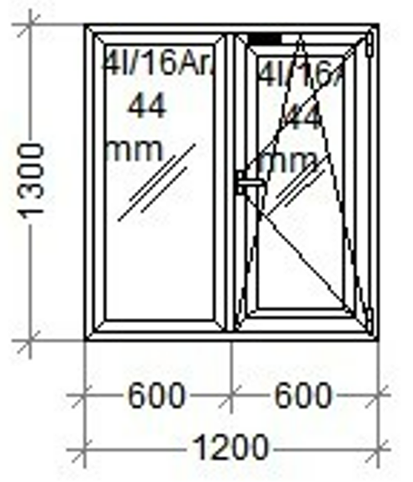
 | Висота | Ширина | кількість |  | вид
1 | 1200 | 1300 | 2 | Утеплене

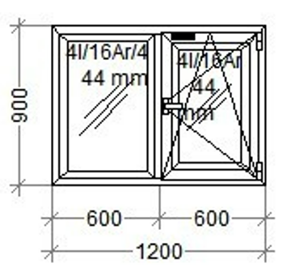

2 | 900 | 1200 | 1 | Утеплене

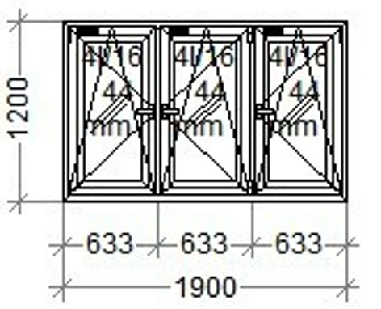
3 | 1200 | 1990 | 1 | Утеплене

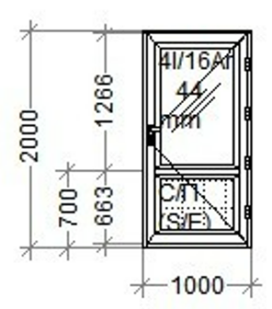

 | Двери

4 | 2000 | 1000 | 1

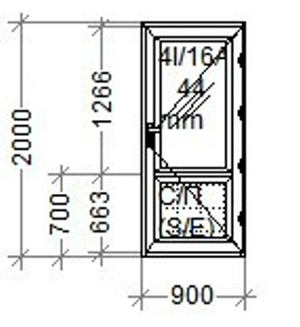

5 | 2000 | 900 | 1

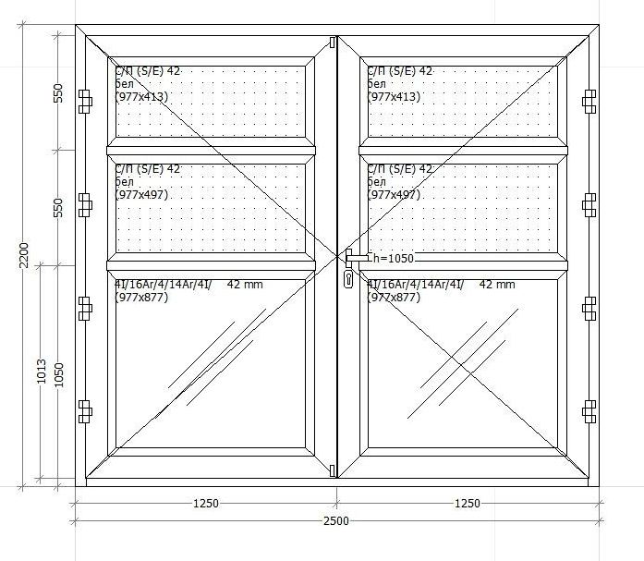
6 | 2200 | 2500

